Hoja1
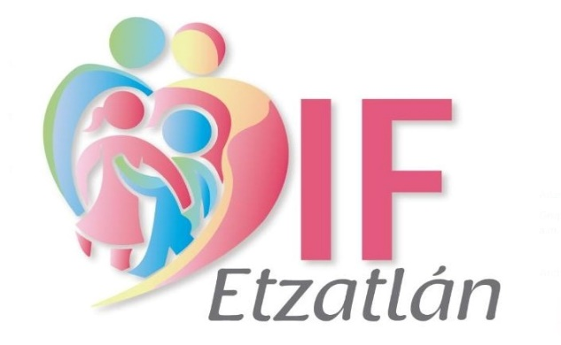 |  | NOMINA DE PERSONAL DE TALLERES DIF ETZATLAN CORRESPONDIENTE DE 01 AL 15 DE MAYO DEL 2025

No. | CARGO | APELLIDO PATERNO | APELLIDO MATERNO | NOMBRE(S) | SUELDO | FIRMA
1 | Mtra. Corte y Confección | Gallegos | Carrillo | Rosalba | $1,094.00
2 | Mtra. Grupo adultos mayores | Parra | Velasco | Ana Rosa | $1,094.00
3 | Mtra. De Pintura | Carrillo | Meza | Blanca Estela | $1,094.00
4 | Mtra. De Enfermería | Cortez | Gonzalez | Silvia | $1,094.00
5 | Mtra. Oconahua | Arvizo | Velazquez | Maria Ascencion | $1,094.00
6 | Aseo Procuraduría | Martinez | Cruz | Rosa Maria | $800.00
7 | Mtra. Santa Rosalia | Aguilar | Meza | Cecilia | $1,094.00
8 | Aseo Oconahua | López | Hernández | Adriana | $1,000.00
 |  |  |  | GRAN TOTAL | $8,364.00

 | Lic. Cynthia Yareli Soltero Lara |  |  |  |  | L.C.P. Humberto Agustin Toro Martinez
 | Directora DIF Etzatlan |  |  |  |  | Contador General DIF Etzatlan

